Лист1
Запрос | Действие | Скрин | Пояснение
CREATE | CREATE TABLE `testcase`.`tovar` ( `id` INT NOT NULL, `name` VARCHAR(45) NOT NULL, `price` INT NOT NULL, PRIMARY KEY (`id`)); | 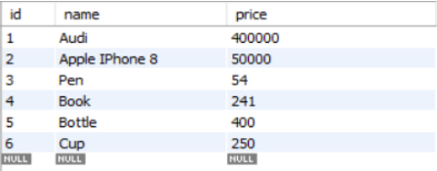 | Данный запрос создает таблицу с заданными параметрами
SELECT | SELECT * FROM testcase.tovar; | 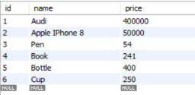 | Данный запрос показывает выбранную базу данных и таблицу
WHERE | select * from testcase.tovar where price = "54"; |  | Данный запрос показывает то значение, котрое соответсвует условию WHERE, в нашем случае показывает то значение, где цена будет равна 54
DROP | drop table priority.testcase; |  | Данный запрос удаляет выбранную таблицу
INSERT | SELECT * FROM testcase.tovar; INSERT INTO tovar (`name`) VALUES ('Oil'); | 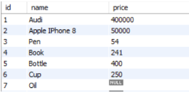 | Данный запрос добавляет строку в таблицу
UPDATE | UPDATE tovar SET name = "Tomato" where id = 7; | 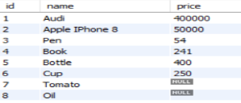 | Данный запрос обновляет выбранные данные
ORDER BY | SELECT * FROM tovar ORDER BY price; | 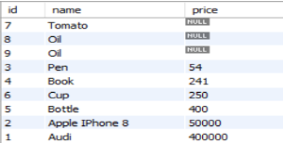 | Данный запрос осуществляет сортировку
LIMIT | SELECT * FROM tovar LIMIT 3; |  | Данный запрос выводит заданное число строк из таблицы
DELETE | DELETE FROM tovar where id > 8; | 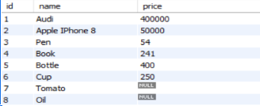 | Данный запрос удаляет те данные, которые соответствуют условию WHERE

